様式ー３
○○市
 | 様式－３
実証実験実施地区設置対象予定エリア
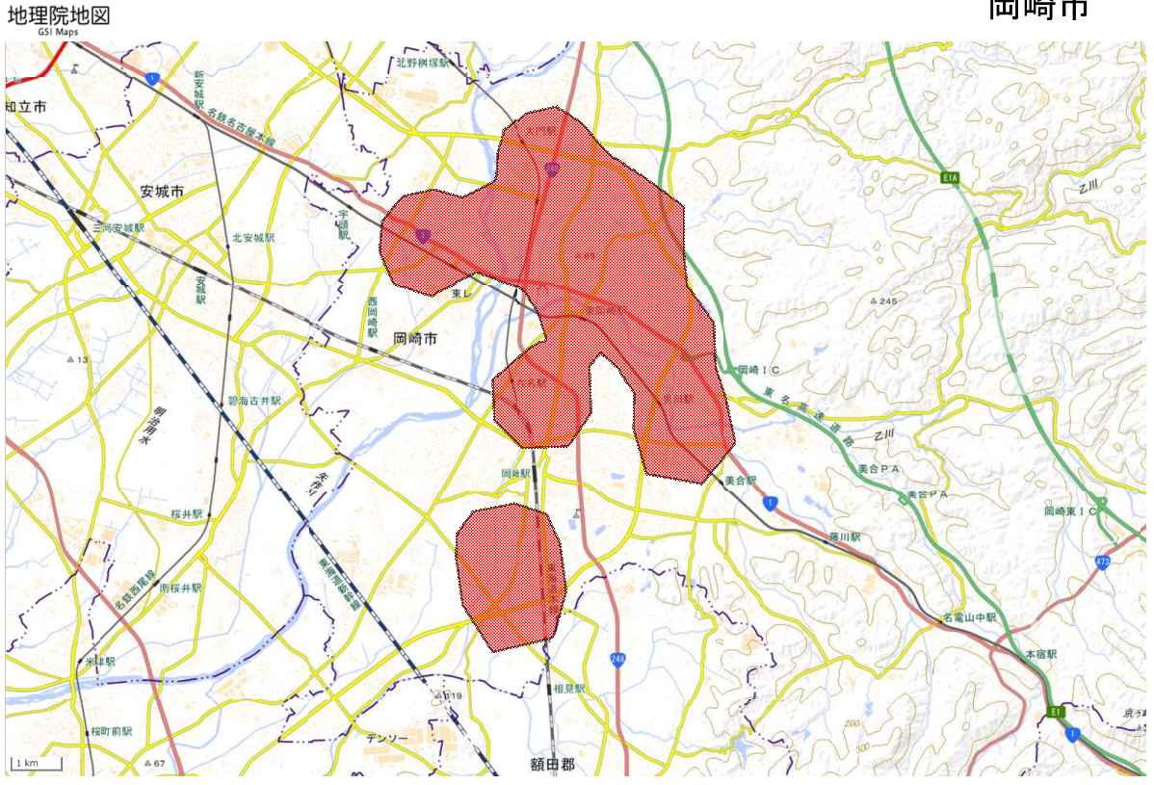

作成イメージ

凡例
■：浸水把握必要エリア

※本資料により、参加企業等が設置場所を検討する参考資料として使用させて頂きます（国交省ウェブサイトに掲載予定）。
※浸水センサ設置場所を具体的に記載する必要はありません。自治体内で浸水把握のニーズがあるエリアを概略で表示ください。

